クラス図
Cart
Order
- ordarList : List<Order>
- itemId : int
- num : int
 | 各クラスの説明
 | クラス名 | 役割
 | ListController | コントローラクラス 画面からのリクエストやセッション、テンプレートへの値の受け渡しなど、全体の制御をおこなう。

 | ListService | サービスクラス 画面に依存しないロジック部分を記述する。

 | ListForm | フォームクラス 画面での入力内容を保持し、コントローラとの受け渡しに使用する。

ListController
ListService
Item
 | Cart | カートクラス 注文内容を入れておく。
+ show()
+ order()
+ getItemList()
- itemId : int
- name : String
- price : int

 | Order | 注文クラス 1回の注文を表す。

 | Item | 商品クラス １つの商品を表す。

ListForm

？
 | ※ListViewは画面表示用のテンプレートファイルのためクラスとしては扱わない

？

テンプレート
ListView

カートを別画面にする場合は
クラスを追加

クラス図 (メモ)
【集約】
↓全体 ↓部分

強くない関係の意味
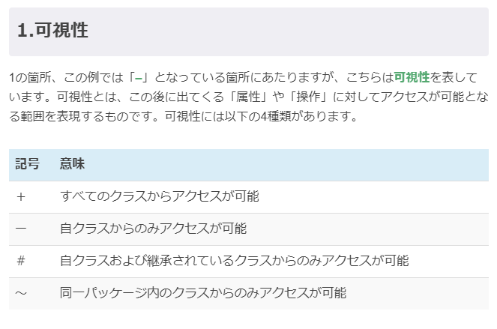
Cart
Order
- ordarList : List<Order>
- itemId : int
- num : int
 |  | 各クラスの説明
 |  | クラス名 | 役割
 |  | ListController | コントローラクラス 画面からのリクエストやセッション、テンプレートへの値の受け渡しなど、全体の制御をおこなう。

依存
 |  | ListService | サービスクラス 画面に依存しないロジック部分を記述する。

 |  | ListForm | フォームクラス 画面での入力内容を保持し、コントローラとの受け渡しに使用する。

ListController
ListService
Item
 |  | Cart | カートクラス 注文内容を入れておく。
+ show()
+ order()
+ getItemList()
- itemId : int
- name : String
- price : int

 |  | Order | 注文クラス 1回の注文を表す。

アクセス操作 操作名(引数：引数の型):戻り値
+ order（）
 |  | Item | 商品クラス １つの商品を表す。
属性名：型
ListForm

+ ｘｘｘ（）
 |  | ※ListViewは画面表示用のテンプレートファイルのためクラスとしては扱わない

- ｘｘｘ（）

 | テンプレート
ListView

Listformは、以下2つの役割を果たしている
・入力を保持する機能
・コントローラーへ受け渡しする機能
（→Listcontroller）

カートを別画面にする場合は
クラスを追加

商品一覧表示
ListController
ListService

show（ModelAndView mav)

 | 商品一覧取得
 |  |  | showで商品のリストを呼び出す
 |  | 固定で定義した商品一覧を返却する

 | mavに商品一覧情報を設定する

 | mavにテンプレート名「ListVieｗ」を設定する

カートを同じ画面に表示する場合は
カートについての処理を追加する
mav

カート追加
ListController

order
 | セッションからカートを取得する

 | 取得できなかった場合、新規のカートを作成する

 | 入力から注文内容を取得する

 | 注文内容をカートに追加する
？？？

 | 一覧表示へリダイレクト

カート表示
Controller
？？？

？？？

？？？ （カート表示を別画面にする場合は
表示シーケンスを記載する）

やりたいこと
■セッションを使用したショッピングカートアプリ作成
【商品一覧を画面上に表示する】
・viewへ表示

【商品と個数を選択して、「カートに追加」ボタンでカート情報に追加する】
・
・viewへ表示

【カート内の商品、個数一覧と合計金額を表示できるようにする】
・
・viewへ表示

